7980
 |  |  | RMK do wydzielenia z ROS na RDW
rok start | nr DB | May-23 | Jun-23 | Jul-23 | Aug-23 | Sep-23 | Oct-23 | Nov-23 | Dec-23 | Jan-24 | Feb-24 | Mar-24 | Apr-24 | May-24 | Jun-24 | Jul-24 | Aug-24 | Sep-24 | Oct-24 | Nov-24 | Dec-24 | Jan-25 | Feb-25 | Mar-25 | Apr-25 | May-25 | Jun-25 | Jul-25 | Aug-25 | Sep-25 | razem zapłacone przez ROS | wartość RMK od kwietnia 2024 do września 2025 | wartość RMK od maja 2023 do kwietnia 2024
2023 | 136 i 137 | 388.37 | 388.33 | 388.33 | 388.33 | 388.33 | 388.33 | 388.33 | 388.33 | 388.33 | 388.33 | 388.33 | 388.33 |  |  |  |  |  |  |  |  |  |  |  |  |  |  |  |  |  | 4,660.00 | 388.33 | 4,271.67
2023 | 219 |  |  | 402.41 | 134.13 | 134.13 | 134.13 | 134.13 | 134.13 | 134.13 | 134.13 | 134.13 | 134.13 |  |  |  |  |  |  |  |  |  |  |  |  |  |  |  |  |  | 1,609.58 | 134.13 | 1,475.45
2023 | 665 i 666 |  |  |  |  | 8237.22 | 8,237.25 | 8,237.25 | 8,237.25 | 8,237.25 | 8,237.25 | 8,237.25 | 8,237.25 | 8,237.25 | 8,237.25 | 8,237.25 | 8,237.25 |  |  |  |  |  |  |  |  |  |  |  |  |  | 98,846.97 | 41,186.25 | 57,660.72
2023 | 668 |  |  |  |  |  | 280.00 | 280.00 | 280.00 | 280.00 | 280.00 | 280.00 | 280.00 | 280.00 | 280.00 | 280.00 | 280.00 | 280.00 |  |  |  |  |  |  |  |  |  |  |  |  | 3,360.00 | 1,680.00 | 1,680.00
2023 | 678 i 679 |  |  |  |  | 3278.53 | 3,278.52 | 3,278.52 | 3,278.52 | 3,278.52 | 3,278.52 | 3,278.52 | 3,278.52 | 3,278.52 | 3,278.52 | 3,278.52 | 3,278.52 |  |  |  |  |  |  |  |  |  |  |  |  |  | 39,342.25 | 16,392.60 | 22,949.65
2023 | 688 |  |  |  |  |  | 175.00 | 175.00 | 175.00 | 175.00 | 175.00 | 175.00 | 175.00 | 175.00 | 175.00 | 175.00 | 175.00 | 175.00 | 175.00 | 175.00 | 175.00 | 175.00 | 175.00 | 175.00 | 175.00 | 175.00 | 175.00 | 175.00 | 175.00 | 175.00 | 4,200.00 | 3,150.00 | 1,050.00
2023 | 709 i 710 |  |  |  |  |  |  | 250.37 | 250.33 | 250.33 | 250.33 | 250.33 | 250.33 | 250.33 | 250.33 | 250.33 | 250.33 | 250.33 | 250.33 |  |  |  |  |  |  |  |  |  |  |  | 3,004.00 | 1,752.31 | 1,251.69
2024 | 67 i 68 |  |  |  |  |  |  |  |  |  | 287.01 | 286.99 | 286.99 | 286.99 | 286.99 | 286.99 | 286.99 | 286.99 | 286.99 | 286.99 | 286.99 | 286.99 |  |  |  |  |  |  |  |  | 3,443.90 | 2,869.90 | 574.00
2024 | 73 i 74 |  |  |  |  |  |  |  |  |  |  | 7,409.42 | 7,409.36 | 7,409.36 | 7,409.36 | 7,409.36 | 7,409.36 | 7,409.36 | 7,409.36 | 7,409.36 | 7,409.36 | 7,409.36 | 7,409.36 |  |  |  |  |  |  |  | 88,912.38 | 81,502.96 | 7,409.42
 |  |  |  |  |  |  |  |  |  |  |  |  |  |  |  |  |  |  |  |  |  |  |  |  |  |  |  |  |  |  | 0.00 | 0.00 | 0.00
RAZEM |  | 388.37 | 388.33 | 790.74 | 522.46 | 12,038.21 | 12,493.23 | 12,743.60 | 12,743.56 | 12,743.56 | 13,030.57 | 20,439.97 | 20,439.91 | 19,917.45 | 19,917.45 | 19,917.45 | 19,917.45 | 8,401.68 | 8,121.68 | 7,871.35 | 7,871.35 | 7,871.35 | 7,584.36 | 175.00 | 175.00 | 175.00 | 175.00 | 175.00 | 175.00 | 175.00 | 247,379.08 | 149,056.48 | 98,322.60

 |  |  |  |  |  |  |  |  |  |  |  |  |  |  |  |  |  |  |  |  |  |  |  |  |  |  |  |  |  |  |  | 139,081.81 | TD Synnex FV9080061695
 |  |  |  |  |  |  |  |  |  |  |  |  |  |  |  |  |  |  |  |  |  |  |  |  |  |  |  |  |  |  |  |  | UiPath UIP-RO_68556
 |  |  |  |  |  |  |  |  |  |  |  |  |  |  |  |  |  |  |  |  |  |  |  |  |  |  |  |  |  |  |  |  | UiPath UIP-RO_76075

począwszy od dnia 1.04.2024 wszystkie dokuemnty DB w 7980 zostaną sparametryzowane ze zlecenia 179803001027, 179802901021 i mpk7980309977 na MPK 7980999924
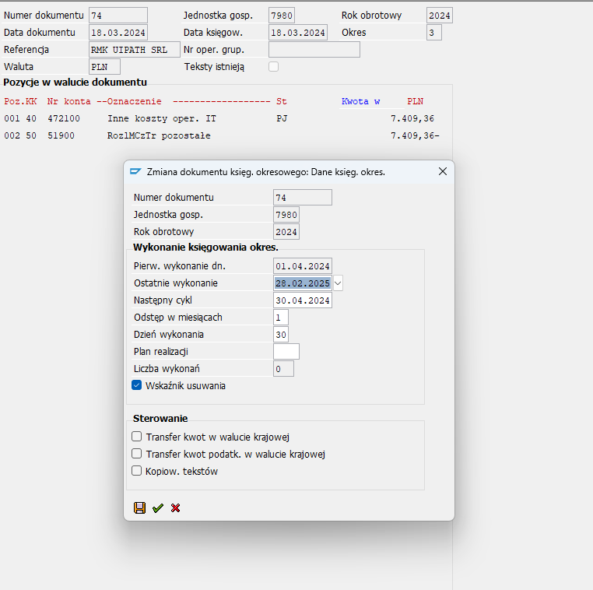
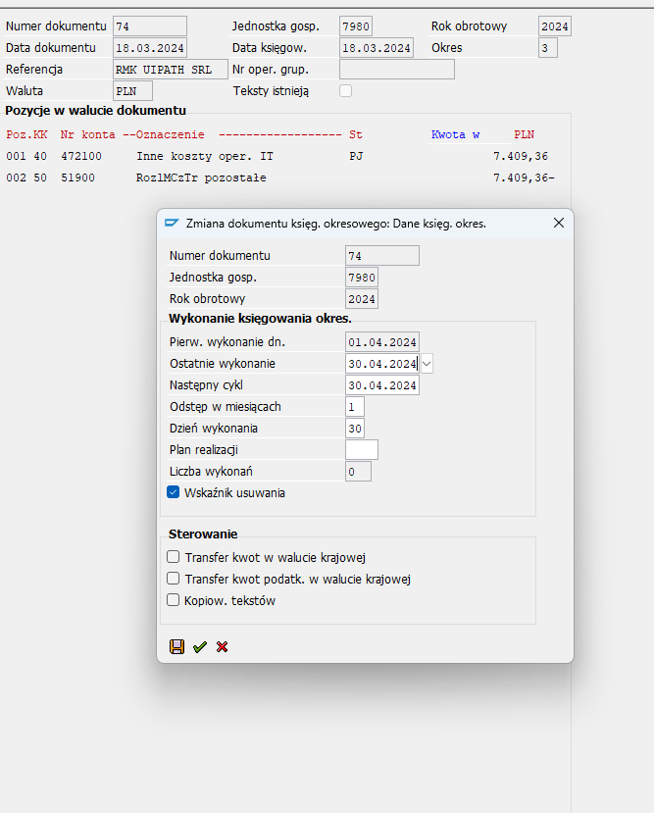

2024 | 73 i 74 |  |  |  |  |  |  |  |  |  |  | 7,409.42 | 7,409.36 | 7,409.36 | 7,409.36 | 7,409.36 | 7,409.36 | 7,409.36 | 7,409.36 | 7,409.36 | 7,409.36 | 7,409.36 | 7,409.36 |  |  |  |  |  |  |  | 88,912.38 | 81,502.96 | 7,409.42

 |  |  |  |  |  |  |  |  |  |  |  |  |  |  |  |  |  |  |  |  |  |  |  |  |  |  |  |  |  |  |  |  |  |  |  |  | sprawdzić, czy się nie powiela automatycznie, nie chcemy tego w 04/2024 w DB 7980

 |  |  |  |  |  |  |  |  |  |  |  |  |  |  |  |  |  |  | tutaj jest od 4/2024 powinno być zatrzymanie, sprzedajemy tę licencję RDW |  |  |  |  |  |  |  |  |  |  |  |  |  |  |  |  |  | zaznaczyłam wskaźnik usuwania
 |  |  |  |  |  |  |  |  |  |  |  |  |  |  |  |  |  |  | nie ma DB w 4/2024 |  |  |  |  |  |  |  |  |  |  |  |  |  |  |  |  |  | nie chcę tego w db

 |  |  |  |  |  |  |  |  |  |  |  |  |  |  |  |  |  |  | tutaj wygląda na powielenie 74, powinno być zatrzymanie!!!! Sprawdzić 30.04.2024 Nie chcemy tego przepuszczać przez Db - sprzedane w ZCP
 |  |  |  |  |  |  |  |  |  |  |  |  |  |  |  |  |  |  | pk z jednorazową wartością zdjęcia p-k-ty operac ma 51900
 |  |  |  |  |  |  |  |  |  |  |  |  |  |  |  |  |  |  | nie ma DB w 4/2024

2023 | 678 i 679 |  |  |  |  | 3278.53 | 3,278.52 | 3,278.52 | 3,278.52 | 3,278.52 | 3,278.52 | 3,278.52 | 3,278.52 | 3,278.52 | 3,278.52 | 3,278.52 | 3,278.52 |  |  |  |  |  |  |  |  |  |  |  |  |  | 39,342.25 | 16,392.60 | 22,949.65

 |  |  |  |  |  |  |  |  |  |  |  |  |  |  |  |  |  |  | tu jest do 8/2024, powinno być zatrzymanie!!!! Sprawdzić 30.04.2024 Nie chcemy tego przepuszczać przez Db - sprzedane w ZCP
 |  |  |  |  |  |  |  |  |  |  |  |  |  |  |  |  |  |  | nie ma DB w 4/2024

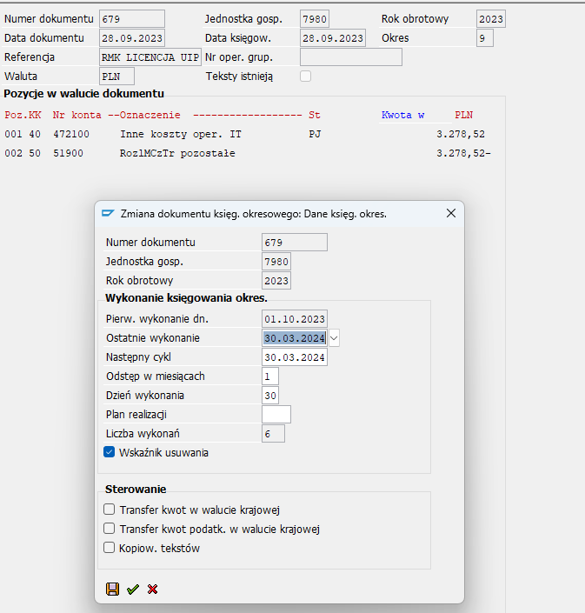
 |  |  |  |  |  |  |  |  |  |  |  |  |  |  |  |  |  |  | tutaj wygląda na powielenie 679, powinno być zatrzymanie!!!! Sprawdzić 30.04.2024 Nie chcemy tego przepuszczać przez Db - sprzedane w ZCP
 |  |  |  |  |  |  |  |  |  |  |  |  |  |  |  |  |  |  | pk z jednorazową wartością zdjęcia p-k-ty operac ma 51900
 |  |  |  |  |  |  |  |  |  |  |  |  |  |  |  |  |  |  | nie ma DB w 4/2024
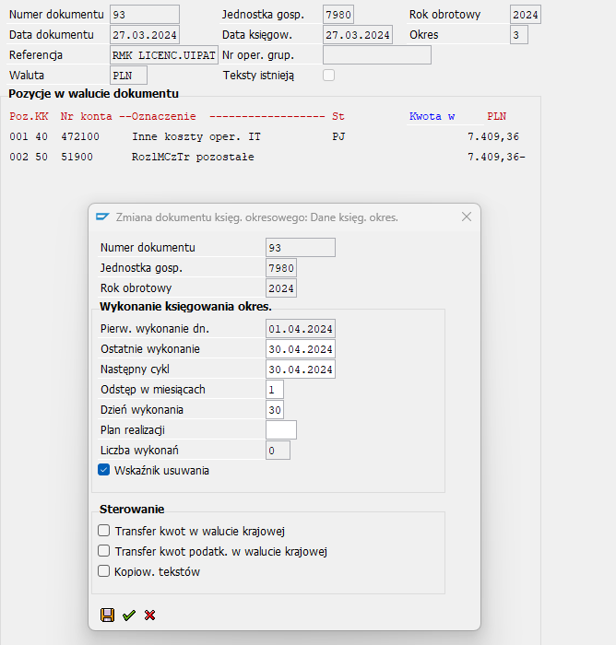

 |  |  |  |  | 2023 | 665 i 666 |  |  |  |  | 8237.22 | 8,237.25 | 8,237.25 | 8,237.25 | 8,237.25 | 8,237.25 | 8,237.25 | 8,237.25 | 8,237.25 | 8,237.25 | 8,237.25 | 8,237.25 |  |  |  |  |  |  |  |  |  |  |  | 98,846.97 | 41,186.25 | 57,660.72

 |  |  |  |  |  |  |  |  |  |  |  |  |  |  |  |  |  |  | tutaj jest do 8/2024 powinno być zatrzymanie, sprzedajemy tę licencję RDW
 |  |  |  |  |  |  |  |  |  |  |  |  |  |  |  |  |  |  | nie ma DB w 4/2024

 |  |  |  |  |  |  |  |  |  |  |  |  |  |  |  |  |  |  |  |  |  |  |  |  |  |  |  |  |  |  |  |  |  |  |  |  |  | zmieniłam na ostatnie wykonanie 4/2024 z project management
 |  |  |  |  |  |  |  |  |  |  |  |  |  |  |  |  |  |  | tutaj wygląda na powielenie 666, powinno być zatrzymanie!!!! Sprawdzić 30.04.2024 Nie chcemy tego przepuszczać przez Db - sprzedane w ZCP pk z jednorazową wartością zdjęcia p-k-ty operac ma 51900 |  |  |  |  |  |  |  |  |  |  |  |  |  |  |  |  |  |  | zaznaczyłam wskaźnik usuwania
 |  |  |  |  |  |  |  |  |  |  |  |  |  |  |  |  |  |  | nie ma DB w 4/2024 |  |  |  |  |  |  |  |  |  |  |  |  |  |  |  |  |  |  | nie chcę tego w db
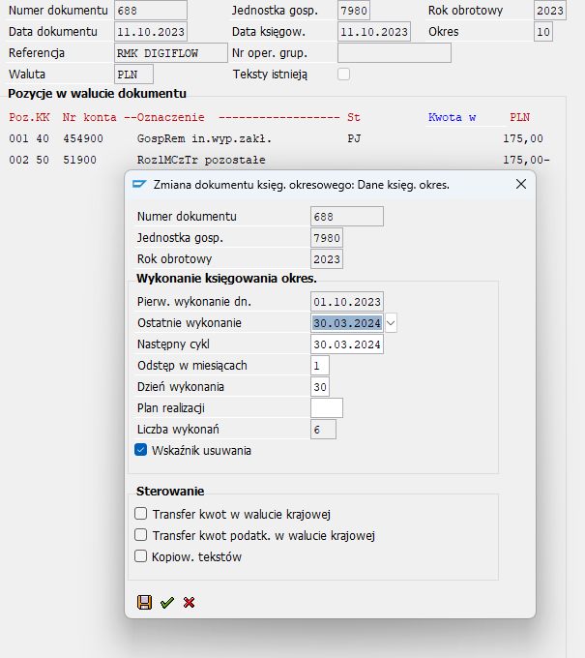

 |  | tutaj jednorazowym DB w wysokości 3150 aktywujemy w 3/2024 wszystkie koszty rozłożone do 9/2025

 |  |  |  |  |  |  |  |  |  |  |  |  |  |  |  |  |  |  | sprawdzić, czy zatrzymał się batch 30.04.2024 |  |  |  |  | OK

 |  |  |  |  |  |  |  |  |  |  |  |  |  |  |  |  |  |  |  |  | ok w DB na koniec 30.03.2024

tutaj właściwie zaaktywowane w III również koszty RMK kwietnia 2024
 |  |  |  |  |  |  |  |  | to miało być zaaktywowane do końca w koszty 03/2024

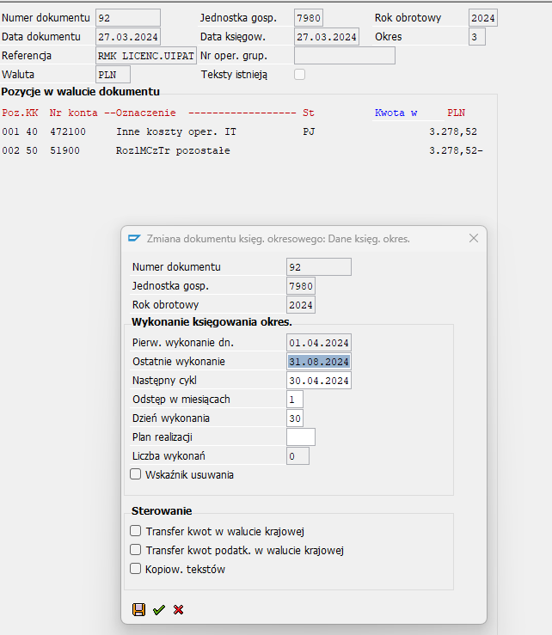
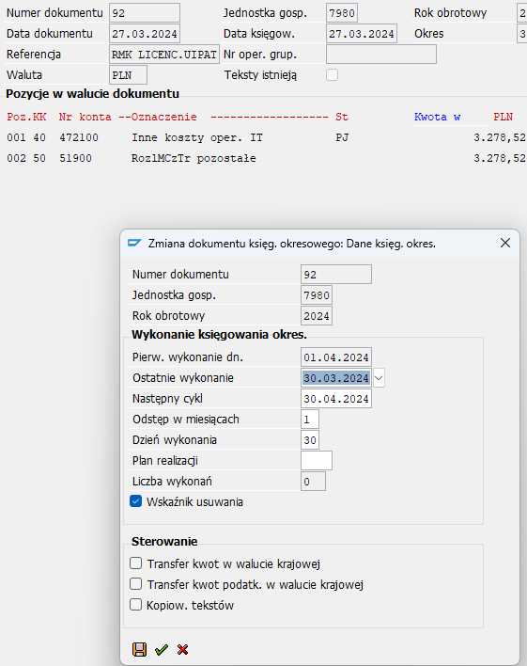

 |  |  |  |  |  |  |  |  |  |  |  |  |  |  |  |  |  |  | sprawdzić, czy 30.04.2024 nie zrobił się automatycznie batch z 137 z datą 30042024!!!!!!!
 |  |  |  |  |  |  |  |  |  |  |  |  |  |  |  |  |  |  | ok

 |  |  |  |  |  |  |  |  |  |  |  |  |  |  |  |  |  |  | podwójny DB w 3/2024 ok

2023 | 219 |  |  | 402.41 | 134.13 | 134.13 | 134.13 | 134.13 | 134.13 | 134.13 | 134.13 | 134.13 | 134.13 |  | to miało być zaaktywowane do końca w koszty 03/2024 |  |  |  |  |  |  |  |  |  |  |  |  |  |  |  | 1,609.58 | 134.13 | 1,475.45

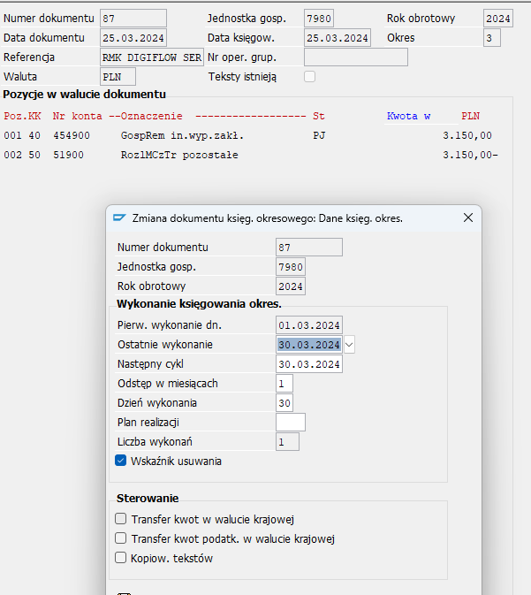
 |  |  |  |  |  |  |  |  |  |  |  |  |  |  |  |  |  |  | sprawdzić, czy 30.04.2024 nie zrobił się automatycznie batch z 219 z datą 30042024!!!!!!!

 |  |  |  |  |  |  |  |  |  |  |  |  |  |  |  |  |  | tutaj dodatkowo zaaktywowane koszty 4/2024 w marcu, wydaje się ok, podwójnie w 3/2024
 |  |  |  |  |  |  |  |  |  |  |  |  |  |  |  |  |  | podwójne DB w 3/2024 ok

 |  |  |  |  |  |  |  |  |  |  |  |  |  |  |  |  |  | nie wiem co to jest? Sprawdzić 30.04.2024

 | tego ubezpieczenia nie sprzedaliśmy

 |  |  |  |  |  |  |  |  |  |  |  |  |  |  |  |  |  |  | sprawdzić 30.04.2024 czy batch się zatrzymał

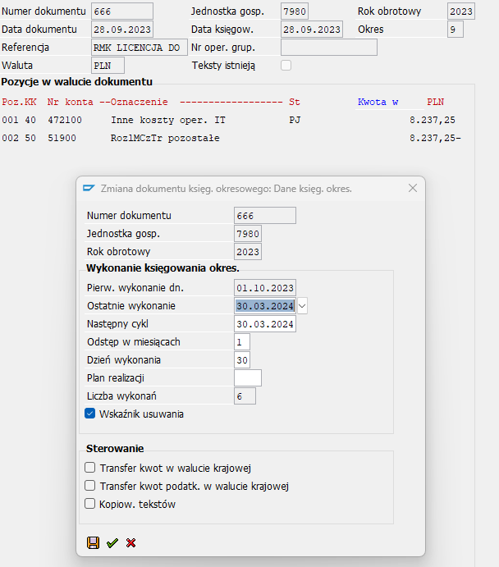

 |  |  |  |  |  |  |  |  |  |  |  |  |  |  |  |  |  |  | sprawdzić mpk i batch 30.04.2024
 |  |  |  |  |  |  |  |  |  |  |  |  |  |  |  |  |  |  | począwszy od dnia 1.04.2024 wszystkie dokuemnty DB w 7980 zostaną sparametryzowane ze zlecenia 179803001027, 179802901021 i mpk7980309977 na MPK 7980999924
 |  |  |  |  |  |  |  |  |  |  |  |  |  |  |  |  |  |  | JEST PRAWIDŁOWO DB

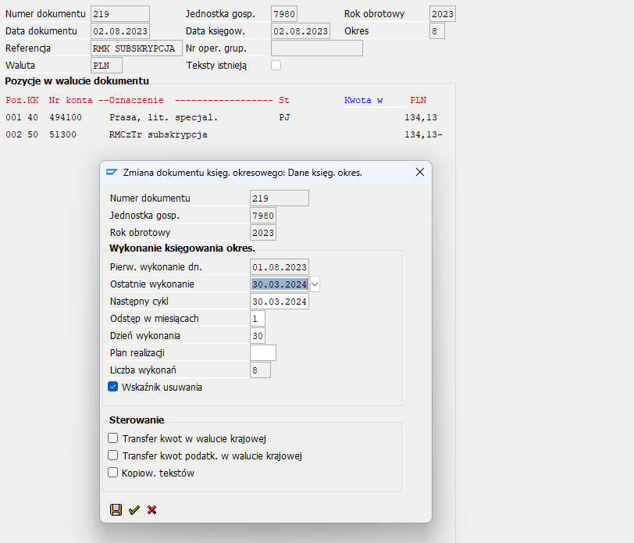
 |  |  |  |  |  |  |  |  |  |  |  |  |  |  |  |  |  |  | sprawdzić 30.04.2024 czy batch się zatrzymał

 |  |  |  |  |  |  |  |  |  |  |  |  |  |  |  |  |  |  | sprawdzić mpk i batch 30.04.2024
 |  |  |  |  |  |  |  |  |  |  |  |  |  |  |  |  |  |  | począwszy od dnia 1.04.2024 wszystkie dokuemnty DB w 7980 zostaną sparametryzowane ze zlecenia 179803001027, 179802901021 i mpk7980309977 na MPK 7980999924
 |  |  |  |  |  |  |  |  |  |  |  |  |  |  |  |  |  |  | NIE MA TEGO!!!!!!!
 |  |  |  |  |  |  |  |  |  |  |  |  |  |  |  |  |  |  | ten batch niepotrzebnie zatrzymałam, konieczne doksięgowanie w ROS

 |  |  |  |  |  |  |  |  |  |  |  |  |  |  |  |  |  |  | sprawdzić 30.04.2024 czy batch się zatrzymał |  |  |  |  | ok

tutaj jednorazowym DB w wysokości 2869,9 aktywujemy w 3/2024 wszystkie koszty rozłożone do 1/2025

 |  |  |  |  |  |  |  |  |  |  |  |  |  |  |  |  |  |  |  |  |  |  | ok w 3/2024 db
